slapen & wonen
SLAPEN & WONEN

DWI | centraal loket voor eerste screening Dak en Thuislozen

Van | Centraal station naar de Jan van Galenstraat
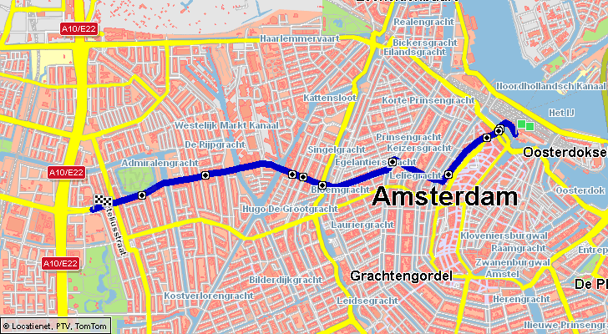
Adres |  | Jan van Galenstraat 323 Ingang B
Tel: |  | 020 346 3636

Openbaar vervoer / public transport
Tram |  |  | 13 | (halte Mercatorplein)
Bus |  |  | 18 | (halte Mercatorplein)

Routebeschrijving
Totale afstand vanaf Centraal Station 4,1 km / wandeltijd 49 minuten
Total distance from Central Station 4,1 km / walking time 49 minutes

Te voet vanaf Centraal Station/ Walking from Central Station
Centraal Station / Martelaarsgracht / Spuistraat / Torensteeg / Bloemgracht
Tweede Hugo de Grootstraat / Jan van Galenstraat

OPENINGSTIJDEN
Jan van Galenstraat 323:
- werkdagen (behalve woensdag) 09.30-12.00 uur.
- telefonisch bereikbaar: werkdagen 08.30-17.00 uur.
- post ophalen: werkdagen 09.00-13.00 uur

FALSE

De Haven (Leger des Heils) |  |  |  |  | Instroomhuis | MELDPUNT DAKLOZE GEZINNEN
Hekelveld 8-10 (1012 SN) |  |  |  |  | Zeeburgerdijk 215 (1095 AC) | 09.00 - 17.00 UUR
Tel.: 020-6361065 |  |  |  |  | Tel.: 020 – 4626360 / e-mail: info@instroomhuis.nl | via de reguliere bureaudienst van VANGNET
Geen inloop. De inloop is alleen open tijdens de winteropvang van 10:30 – 15:00. |  |  |  |  | Aanmelden via Jan van Galenstraat 323 | 020-5555462
 |  |  |  |  | (tussen 9.30 en 16.00 uur, niet op woensdag!) | buiten kantooruren en in het weekend via de politie / Veilig thuis
 |  |  |  |  | Het instroomhuis is voor daklozen vanaf 23 jaar
 |  |  |  |  | die in de afgelopen twee jaar in de regio
 |  |  |  |  | Amsterdam hebben verbleven. Het is bedoeld
 |  |  |  |  | voor daklozen die nog geen trajectplan hebben
 |  |  |  |  | Voor meer informatie over slapen in het
 |  |  |  |  | instroomhuis zie: www.instroomhuis.nl (De Regenboog Groep)

Passantenverblijf ‘De Veste’ (HVO-Querido) |  |  |  |  | St. Stoelenproject | WERELDHUIS uitgeprocedeerde asielzoekers
Poeldijkstraat 16 (1059 VM) |  |  |  |  | Van 15 september tot 30 april. | http://wereldhuis.org
Tel.: 020 – 5127700 |  |  |  |  | Marnixstraat 248 (1016 TL) onder de parkeergarage | Our address:
Elke dag open. 75 bedden, er zijn voor de volgende instellingen per nacht plaatsen |  |  |  |  | Tel.: 020 – 4945727 / e-mail: info@stoelenproject.nl | Nieuwe Herengracht 20
gereserveerd; crisisdienst, Streetcornerwork Centrum, Rehab Bemoeizorg, Mobiel Team en |  |  |  |  | Internet: www.stoelenproject.nl | 1018 DP Amsterdam
Instroomhuis. Totaal 63 mannen en 12 vrouwen |  |  |  |  | Bonnensysteem | Tel: +31 (0) 6-228 214 72
Telefonisch reserveren precies om10:00 uur en om 18.30 uur |  |  |  |  | Bonnenuitgifte bij het Stoelenproject op | Metro Waterlooplein, Exit: Nieuwe Herengracht.
 |  |  |  |  | Woensdagochtend en zondagochtend | mail: info@wereldhuis.org
020 – 4881151. |  |  |  |  | Uitgifte volgnummers: 08.00 – 09.30 uur
Koffie, thee, douchen (verplicht), warme maaltijd, bed, ontbijt. |  |  |  |  | Er is thee, koffie, brood en limonade | DAALBURGH | dito asielzoeker
Maximaal 10 nachten per maand. € 3,00 per nacht |  |  |  |  | Telefonisch reserveren niet mogelijk. | Daalwijk 23 amsterdam
 |  |  |  |  | Mannen max. 10 nachten, vrouwen 14 nachten per maand | 020-4604170

24- uursopvang Zuid-Oost (HVO-Querido) |  |  |  |  | Passantenhotel Boerhaave (HVO-Querido) | sociaal loket van dakloos naar een huis
Anton de Komplein 238, 1102 DR Amsterdam |  |  |  |  | Tweede Boerhaavestraat 80 (1091 AR) | stadsdeelkantoor centrum - Amstel 1 Amsterdam
Tel.: 020-6975917 |  |  |  |  | Tel.: 0800-0415 | 020-2552916
Via HVO-Querido i.s.m. Jellinek, GG&GD en Streetcornerwork. Voor dakloze |  |  |  |  | Reserveren tussen 11.00 en 12.00 uur: 020 – 3623367. | inloop & afspraak 09.00 - 16.30 of
drugsverslaafden (40 plaatsen m/v) vanaf half acht ‘s avonds (warme maaltijd, douche |  |  |  |  | Prijzen variëren. Alleen op een kamer is duurder dan met zijn vieren | ontmoetingscentruim DE KEIZER
slaapplaats en ontbijt) tot negen uur ‘s ochtends. |  |  |  |  |  | C. Peterstraat 12
 |  |  |  |  |  | do 9-12 - vr 13,30 - 16,00 - di 13,30 - 16,30
 |  |  |  |  |  | of 'het vangnet te amsterdam'
 |  |  |  |  |  | Openingstijden: maandag, dinsdag, donderdag, vrijdag 09.30-12.00 uur.
 |  |  |  |  |  | Woensdag gesloten.
Opvanghotel Ruysdael |  |  |  |  | RIBW/MO G.J. Scheurleerweg | Jan van Galenstraat 323, ingang B
Ruysdaelkade 225 |  |  |  |  | G.J. Scheurleerweg 8 | 1056 CH Amsterdam
1072 AW Amsterdam |  |  |  |  | 1025 WL Amsterdam | Telefoon: 020 346 3636
telefoon (020) 675 81 06 |  |  |  |  | 088 4454120 | en meeting point LdH voor transgenders
fax (020) 675 90 31
aanmeldingen@hvoquerido.nl |  |  |  |  | Informatie en aanmelden
Opvanghotel Ruysdael biedt in een veilige, schone en comfortabele omgeving tijdelijk |  |  |  |  | Toewijzing naar de G.J. Scheurleerweg wordt
overbruggingsopvang aan vijftig cliënten die op de wachtlijst staan voor plaatsing in een |  |  |  |  | geregeld door de Veldtafel. Dat is het overleg tussen de samenwerkende opvangorganisaties in Amsterdam
voorziening die aansluit bij hun individuele zorgbehoefte
Het gaat om voorzieningen in Amsterdam van HVO-Querido, het Leger des Heils en de |  |  |  |  | Er is plaats voor 50 dakloze bewoners, vanaf 23 jaar.
Volksbond. Opvanghotel Ruysdael bereidt cliënten zo goed mogelijk voor op het vervolg |  |  |  |  | .
Men bevordert de zelfstandigheid en het (weer) in handen nemen van de regie over het eigen |  |  |  |  | · 45 plaatsen voor mensen met een psychiatrische diagnose, in het bezit van een ZZP-indicatie.
leven door cliënten. |  | De opvang duurt maximaal een half jaar. |  |  | · 5 plaatsen voor bewoners met en zonder psychische problemen.

 |  |  |  |  | U kunt altijd contact opnemen over de plaatsen, aanmeldingen en wachtlijst met assistent locatiemanager Daisy Keeman, bereikbaar op 088 4454120 of via
Doelgroep |  |  |  |  | daisy.keeman@volksbond.nl. Ook voor een afspraak, rondleiding of kennismakingsgesprek
· Mannen en vrouwen vanaf 23 jaar.
· Geen zorg voor kinderen.
· Dakloos met binding aan de regio Amsterdam.
· OGGZ-problematiek: verslaving aan alcohol,
harddrugs en/of psychiatrische problemen

Inloophuis De Kloof
Inloophuis voor dak- en thuislozen.
Kloveniersburgwal 95, 1011 KB Amsterdam
020 618 9649
dekloof@deregenboog.org
www.deregenboog.org

